!!!АКЦИИ!!!
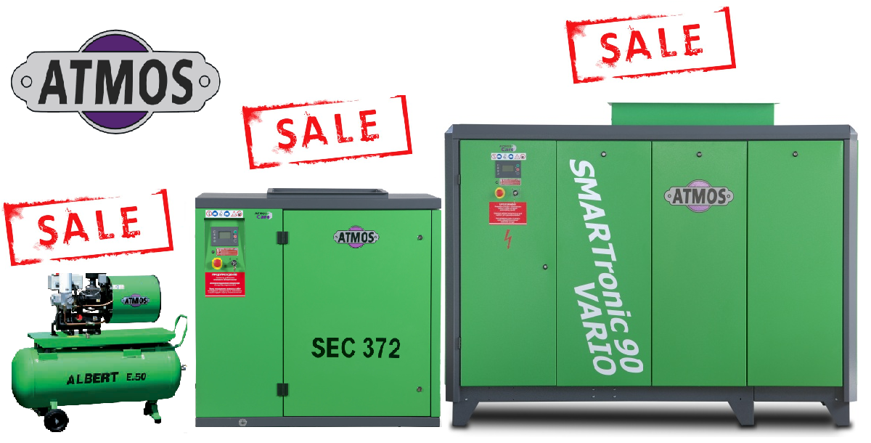
СПЕЦИАЛЬНЫЕ ЦЕНЫ НА КОМПРЕССОРЫ ИЗ НАЛИЧИЯ РАСШИРЕННАЯ СКИДКА
Винтовые маслозаполненные компрессоры серии SEC |  |  |  |  |  | Дилерская цена
Модель |  | бар | м³/мин | кВт |  | EUR
SEC221 | ремень | 7,5/10/13 | 3,9/3,2/2,65 | 22 | % | 5,668.00
SEC302 | ремень | 7,5/10/13 | 5,2/4,4/4,0 | 30 | % | 6,836.00
SEC372 | ремень | 7,5/10/13 | 6,0/5,3/4,5 | 37 | % | 7,482.00
Серия SMARTRONIC
Модель |  | бар | м³/мин | кВт |  | EUR
ST30+ | ремень | 7,5/10/13 | 5,5/5/4,5 | 30 | % | 7,979.00
ST37 Vario | прямой | 7,5/10/13 | 6,0/5,2/4,7 | 37 | % | 11,132.00
ST37+ FD | прямой | 7,5/10/13 | 6,7/5,9/4,9 | 37 | % | 13,963.00
ST 55 | ремень | 7,5/10/13 | 8,9/8,2/7,4 | 55 | % | 11,235.00
ST 90 | прямой | 7,5/10/13 | 16,5/14,2/12,2 | 90 | % | 19,894.32

Акция действительна до 31.07.2015 или пока оборудование есть в наличии!

